Feuil1
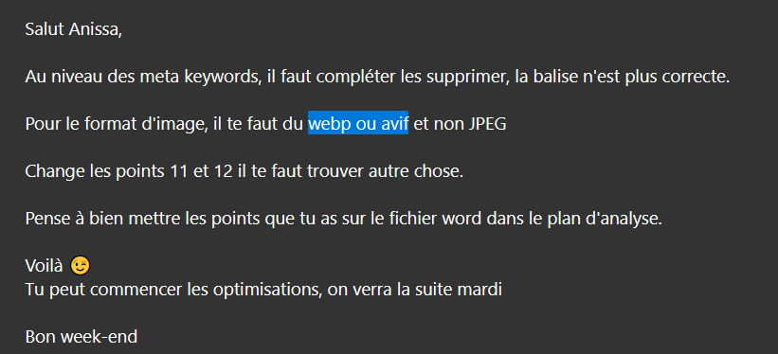
Anomalies | Action corrective | Date
1. Modifier le langage « <html lang="Default"> mettre FR | <html lang="fr"> | 2022-12-19
2. Meta name keywords les réduire et rationnaliser éviter les doublons triplons | Aujourd'hui, le concept des balises meta de mots-clés est totalement désuet. Les moteurs de recherches ont jugé nécessaire de la retirer de leurs critères de positionnement. Altavista aurait cessé de l'utiliser au début des années 2000. Et pour cause, de plus en plus de sites se sont mis à faire du « keyword stuffing » (bourrage de mots-clés) pour tenter de manipuler les robots de classement du moteur. | 2022-12-20 | OK pour suppression
3. Meta description :« faire une brève présentation du site (c’est ce qui apparaîtra sur les moteurs de recherches » entre 70 et 320 caractères resté dans le même champ lexicale | l'agence La Panthère, une grande agence de web design basée à Lyon | 2022-12-19
4. Meta name =robots content « all » instruction donnée à Google pour afficher le site sans restriction | Il n'existe pas de restrictions pour l'indexation ou l'affichage. (Ligne 8) <meta name="Robots" content="all"> | 2022-12-19
5. Supprimer <div class="keywords" style="color:#cccccc;font-size:1px;">Agence web à paris, stratégie web, web design, illustrations, design de site web, site web, web, internet, site internet, site </div> <a class="navbar-brand" href="index.html"><img src="img/agence-la-panthere-monochrome.svg" alt="paris web design logo agence web meilleure agence" height="40" /></a> <div class="keywords" style="color:#cccccc;font-size:1px;">Agence web à paris, stratégie web, web design, illustrations, design de site web, site web, web, internet, site internet, site </div> | supprimer navbar ligne 40 à 54 dans l'index HTML
5. Balise title : Intégré un titre | <title> Agence La Panthère</title> Ligne 22 | 2022-12-19
6. Ligne 64 HTML modifié le nom ( <a href="page2.html">page2 &gt;</a>) | Formulaire de contact | 2022-12-20
6. Image éviter le format BMP au profit du webp ou avif cela réduira considérablement la durée de chargement de la page critère important en matière de référencement | Modifier l'extension des images |  | Créé en 2010 par Google, le format d'image WEBP reposant sur un standard ouvert permet aux utilisateurs d'enregistrer des images via une compression avec perte ou sans perte. Les développeurs de Google mettent en avant le fait que l'efficacité de la compression permet aux images d'être compressées à une taille jusqu'à 34 % plus petite que les images JPEG et PNG sans altérer la qualité. La théorie est qu'avec la technologie utilisée pour créer des images WEBP (en supposant des niveaux élevés d'adoption de ce standard), l'Internet dans son ensemble pourrait être accéléré en raison de la diminution de l'espace requis pour les images WEBP, permettant ainsi l'affichage simultané d'un plus grand nombre d'images dans le monde entier à des vitesses plus élevées.
7. Maillage incohérent lien vide erreur d’exploitation 404 (supprimer) |  | 2022-12-20 | Créé en 2010 par Google, le format d'image WEBP reposant sur un standard ouvert permet aux utilisateurs d'enregistrer des images via une compression avec perte ou sans perte. Les développeurs de Google mettent en avant le fait que l'efficacité de la compression permet aux images d'être compressées à une taille jusqu'à 34 % plus petite que les images JPEG et PNG sans altérer la qualité. La théorie est qu'avec la technologie utilisée pour créer des images WEBP (en supposant des niveaux élevés d'adoption de ce standard), l'Internet dans son ensemble pourrait être accéléré en raison de la diminution de l'espace requis pour les images WEBP, permettant ainsi l'affichage simultané d'un plus grand nombre d'images dans le monde entier à des vitesses plus élevées.
8. Structure HTML incohérent uniquement des DIV ajouter des sections aside et footer |  | 2022-12-19
9. Accentuer les contrastes
10. Ajouter un script traceur pour suivre l'évolution du referencement (recommandation) evolution du referencement plan d'analyse
11. Ajouter du focus du site
12, IMAGE Alt
13.Label formulaire page contact wave erreur

